REV2 BEI-KMI-004 ( COSTEMER )
PT.BANSHU RUBBER INDONESIA
 |  |  |  |  |  | TANGGAL : | 2023-01-04

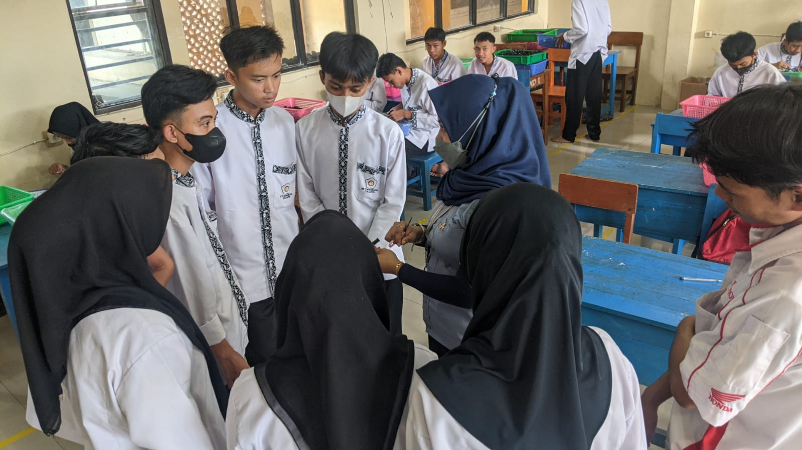
 |  |  |  |  |  |  |  | BRIEFING MP PART BEI-KMI-004 OLEH BU FITRI
 |  |  | HISTORY CLAIM PRODUCT

 | PART NAME | : BEI-KMI-004
 | PART NO | : 32411-253-000
 | COSTEMER | : PT.ASKARA

PRODUK OK |  |  |  | CONTOH LABEL | CLAIM PRODUK NG

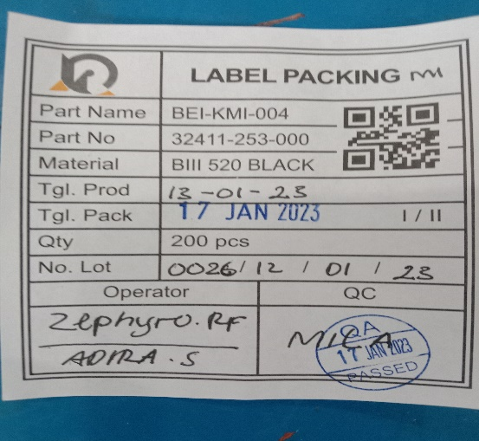
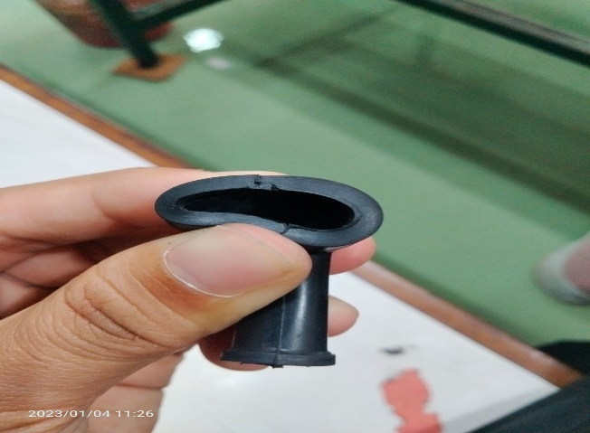
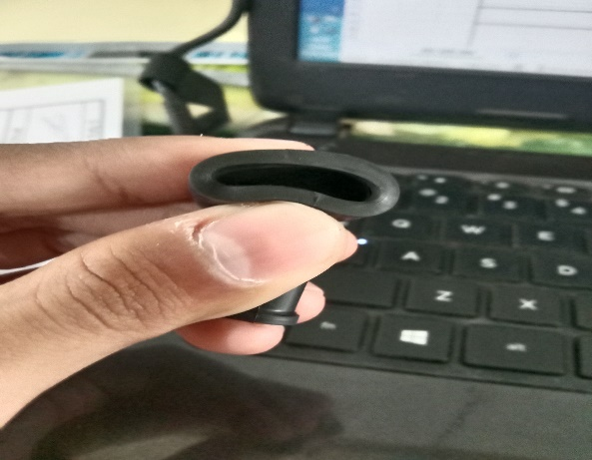

KETERANGAN

1. | PRODUK NG DITEMUKAN SOBEK TERPRESS PADA BAGIAN LINGKARANNYA

2.

3.

BEI-KMI-004 ( INTERNAL )



PT.BANSHU RUBBER INDONESIA
 |  |  |  |  | TANGGAL : | 2023-01-04
 |  |  | HISTORY CLAIM

PART NAME | : | BEI-KMI-004

PART NO | : | 32411-253-000

COSTEMER | : | INTERNAL

SOBEK PRESS |  |  |  | SALAH LABEL | PRODUK MASIH BERBURY

BEI-KMI-004 ( COSTEMER )
PT.BANSHU RUBBER INDONESIA
 |  |  |  |  | TANGGAL : | 2023-01-04
 |  |  | HISTORY CLAIM PRODUCT

PART NAME | : | BEI-KMI-004

PART NO | : | 32411-253-000

COSTEMER | : | PT.ASKARA

SOBEK PRESS |  |  |  | SALAH LABEL | PRODUK MASIH BERBURY

